상품제안서
재생지 지우개 연필 10본입세트(재생) | 상품코드: F00218

 |  |  |  |  |  | 02-412-0044 | www.easy1.co.kr
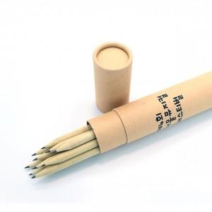

【상세/제작정보】 | .

【인쇄/포장옵션】 | 실크 / 포장불가능

【공급단가】 | 수량 | 200~ | 1,000~ | 2,000~ | 4,000~
*VAT별도 | 단가 | 2,210원 | 2,130원 | 2,050원 | 1,970원

【상품 URL】 | http://www.easy1.co.kr/src/goods_detail.php?gdno=218

